画面
機能設計書 |  | システム名 | プロジェクト名 | 登録日付 |  |  | 更新日付
 |  | Biz-X POTTS
画面レイアウト |  | サブシステム名 | 機能名名 | 登録担当者 |  |  | 更新担当者
 |  | マスタ | 会社情報マスタ管理

 | 画面レイアウト

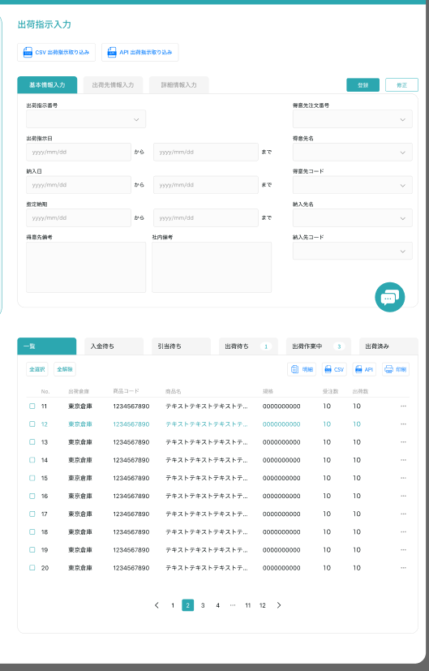
会社情報マスタ管理

クリア
 |  |  |  |  | 查看：灰色按钮：登录
 |  |  |  |  | 修正：正常按钮：修正
 |  |  |  |  | 进入页面：正常按钮：登录

 |  |  |  |  |  | 具体项目参照
 |  |  |  |  |  | 【画面項目定義】

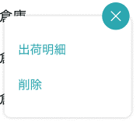

明細

修正

画面 (SP)
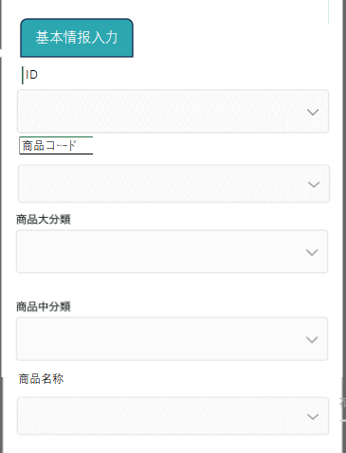
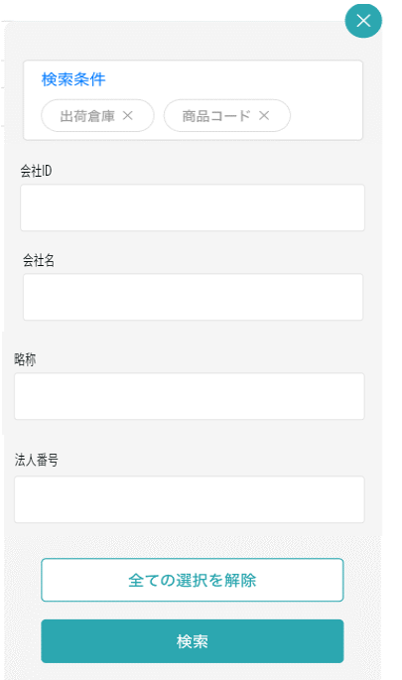
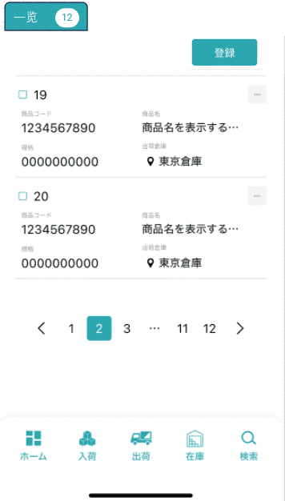
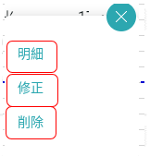
機能設計書 |  | システム名 | プロジェクト名 | 登録日付 | 更新日付
 |  | Biz-X POTTS
画面レイアウト |  | サブシステム名 | 機能名名 | 登録担当者 | 更新担当者
 |  | マスタ | 会社情報マスタ管理

 | 画面レイアウト

商品マスタ管理

会社情報マスタ管理
会社情報マスタ管理
会社情報マスタ管理

画面項目定義 (SP)
機能設計書 |  |  | システム名 |  |  |  | プロジェクト名 |  |  |  |  |  | 登録日付 |  |  | 更新日付
 |  |  | Biz-X POTTS
画面項目定義 |  |  | サブシステム名 |  |  |  | 機能名名 |  |  |  |  |  | 登録担当者 |  |  | 更新担当者
 |  |  | マスタ |  |  |  | 会社情報マスタ管理

PC端参照
No | 項目名 | ID | 種類 | 属性 | DB 桁数 | 画面 桁数 | IO | タブ | 必須 | 表示 | 配置 | IME | ref | chk | 書式 |  | 概要 | 登録時仕様 |  | 更新時仕様
 |  |  |  |  |  |  |  |  |  |  |  |  |  |  |  |  |  | 取得元 | 仕様 | 取得元 （照会/削除も同様） | 仕様

 | 基本情報
 | 会社ID |  |  |  |  |  |  |  |  |  |  |  |  |  |  |  | 修正的时候表示，非活性 | mtb_company(会社情報マスタ) | 会社ID
 | 会社名 |  |  |  |  |  |  |  |  |  |  |  |  |  |  |  |  | mtb_company(会社情報マスタ) | 会社名_名称
 | 略称 |  |  |  |  |  |  |  |  |  |  |  |  |  |  |  |  | mtb_company(会社情報マスタ) | 会社名_略称
 | 法人番号 |  |  |  |  |  |  |  |  |  |  |  |  |  |  |  |  | mtb_company(会社情報マスタ) | 法人番号
 | 適格請求登録番号 |  |  |  |  |  |  |  |  |  |  |  |  |  |  |  |  | mtb_company(会社情報マスタ) | 適格請求登録番号
 | 郵便番号 |  |  |  |  |  |  |  |  |  |  |  |  |  |  |  | format(xxx-xxxx) | mtb_company(会社情報マスタ) | 郵便番号
 | 都道府県 |  |  |  |  |  |  |  |  |  |  |  |  |  |  |  |  | mtb_company(会社情報マスタ) | 住所１
 | 市区町村 |  |  |  |  |  |  |  |  |  |  |  |  |  |  |  |  | mtb_company(会社情報マスタ) | 住所２
 | 住所 |  |  |  |  |  |  |  |  |  |  |  |  |  |  |  |  | mtb_company(会社情報マスタ) | 住所３
 | 電話番号 |  |  |  |  |  |  |  |  |  |  |  |  |  |  |  |  | mtb_company(会社情報マスタ) | 電話番号
 | FAX番号 |  |  |  |  |  |  |  |  |  |  |  |  |  |  |  |  | mtb_company(会社情報マスタ) | FAX番号
 | Webサイト |  |  |  |  |  |  |  |  |  |  |  |  |  |  |  |  | mtb_company(会社情報マスタ) | URL
 | E-MAIL |  |  |  |  |  |  |  |  |  |  |  |  |  |  |  |  | mtb_company(会社情報マスタ) | email
 | 状態 |  |  |  |  |  |  |  |  |  |  |  |  |  |  |  | 下拉框 1:存続 2：申込 3:退会 | mtb_company(会社情報マスタ) | 状態
 | 強制出荷 |  |  |  |  |  |  |  |  |  |  |  |  |  |  |  | 0 : 通常出荷 1 : 強制出荷 | mtb_company(会社情報マスタ) | 強制出荷フラグ
 | 発注点 |  |  |  |  |  |  |  |  |  |  |  |  |  |  |  | 在庫数最低限 | mtb_company(会社情報マスタ) | 発注点
 | 検索条件
 | 会社ID |  |  |  |  |  |  |  |  |  |  |  |  |  |  |  |  | mtb_company(会社情報マスタ) | 会社ID
 | 会社名 |  |  |  |  |  |  |  |  |  |  |  |  |  |  |  |  | mtb_company(会社情報マスタ) | 会社名_名称
 | 略称 |  |  |  |  |  |  |  |  |  |  |  |  |  |  |  |  | mtb_company(会社情報マスタ) | 会社名_略称
 | 法人番号 |  |  |  |  |  |  |  |  |  |  |  |  |  |  |  |  | mtb_company(会社情報マスタ) | 法人番号
 | 会社明細一覧
 | 会社ID |  |  |  |  |  |  |  |  |  |  |  |  |  |  |  |  | mtb_company(会社情報マスタ) | 会社ID
 | 会社名 |  |  |  |  |  |  |  |  |  |  |  |  |  |  |  |  | mtb_company(会社情報マスタ) | 会社名_名称
 | 略称 |  |  |  |  |  |  |  |  |  |  |  |  |  |  |  |  | mtb_company(会社情報マスタ) | 会社名_略称
 | 法人番号 |  |  |  |  |  |  |  |  |  |  |  |  |  |  |  |  | mtb_company(会社情報マスタ) | 法人番号
 | 適格請求登録番号 |  |  |  |  |  |  |  |  |  |  |  |  |  |  |  |  | mtb_company(会社情報マスタ) | 適格請求登録番号
 | 郵便番号 |  |  |  |  |  |  |  |  |  |  |  |  |  |  |  |  | mtb_company(会社情報マスタ) | 郵便番号
 | 都道府県 |  |  |  |  |  |  |  |  |  |  |  |  |  |  |  |  | mtb_company(会社情報マスタ) | 住所１
 | 市区町村 |  |  |  |  |  |  |  |  |  |  |  |  |  |  |  |  | mtb_company(会社情報マスタ) | 住所２
 | 住所 |  |  |  |  |  |  |  |  |  |  |  |  |  |  |  |  | mtb_company(会社情報マスタ) | 住所３
 | 電話番号 |  |  |  |  |  |  |  |  |  |  |  |  |  |  |  |  | mtb_company(会社情報マスタ) | 電話番号
 | FAX番号 |  |  |  |  |  |  |  |  |  |  |  |  |  |  |  |  | mtb_company(会社情報マスタ) | FAX番号
 | Webサイト |  |  |  |  |  |  |  |  |  |  |  |  |  |  |  |  | mtb_company(会社情報マスタ) | URL
 | E-MAIL |  |  |  |  |  |  |  |  |  |  |  |  |  |  |  |  | mtb_company(会社情報マスタ) | email
 | 状態 |  |  |  |  |  |  |  |  |  |  |  |  |  |  |  |  | mtb_company(会社情報マスタ) | 状態
 | 強制出荷 |  |  |  |  |  |  |  |  |  |  |  |  |  |  |  |  | mtb_company(会社情報マスタ) | 強制出荷フラグ
 | 発注点 |  |  |  |  |  |  |  |  |  |  |  |  |  |  |  |  | mtb_company(会社情報マスタ) | 発注点

イベント仕様 (SP)
機能設計書 |  |  | システム名 |  | プロジェクト名 | 登録日付 |  | 更新日付
 |  |  | Biz-X POTTS
イベント仕様 |  |  | サブシステム名 |  | 機能名名 | 登録担当者 |  | 更新担当者
 |  |  | マスタ |  | 会社情報マスタ管理

PC端参照
No | 対象 | イベント |  | 処理内容 |  |  | 備考
 |  | 初期化 |  | 检索表数据显示在画面上 检索表：mtb_company(会社情報マスタ) 基本情报为空，恢复到可登录状态
 |  | クリア |  | 清除基本情报中项目的数据，并且页面状态恢复到进入页面状态
 |  | 登録/修正 |  | 登录/修正：check必须项目是否已经全部填写 check通过后，插入/更新数据 插入/更新表：mtb_company(会社情報マスタ)
 | 检索条件 | 检索 |  | 根据设定的检索条件进行检索 检索表：mtb_company(会社情報マスタ) 检索条件：【会社ID】=画面入力的【会社ID】 【会社名_名称】like画面入力的【会社名】 【会社名_略称】like 画面入力的【略称】 【法人番号】=画面入力的【法人番号】 检索结果显示在画面上
 |  | 检索条件全解除 |  | 把当前填写的检索条件清空
 | table一览数据 | 明细 |  | 点击明细，对应数据显示在基本情报上。并且不能修改，登录按钮为灰色
 | table一览数据 | 修正 |  | 点击修正，对应数据显示在基本情报上。可修正。点击修正，修改数据

